信用交易
融资融券市场交易数据统计(2025-06-18)

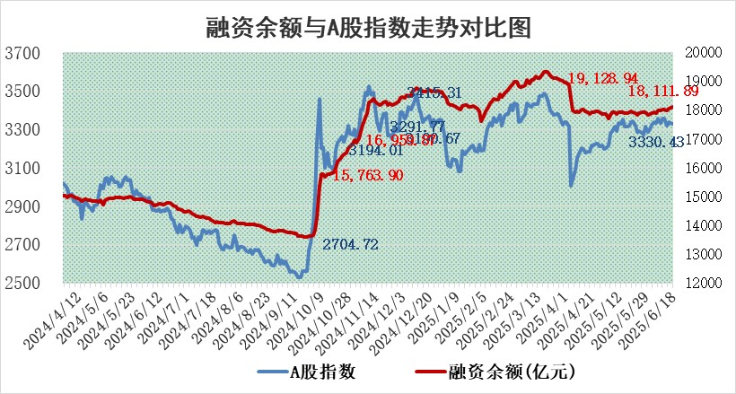
标的证券 | 融资融券余额（亿元） | 融资余额（亿元） | 融券余额（亿元） | 融资买入额（亿元） | 融资融券规模变化（亿元） | 融资余额增幅(‰) | 融券余额增幅(%)
统计数据 | 18,286.52 | 18,111.89 | 119.92 | 1,037.27 | 13.13 | 0.73 | -0.22

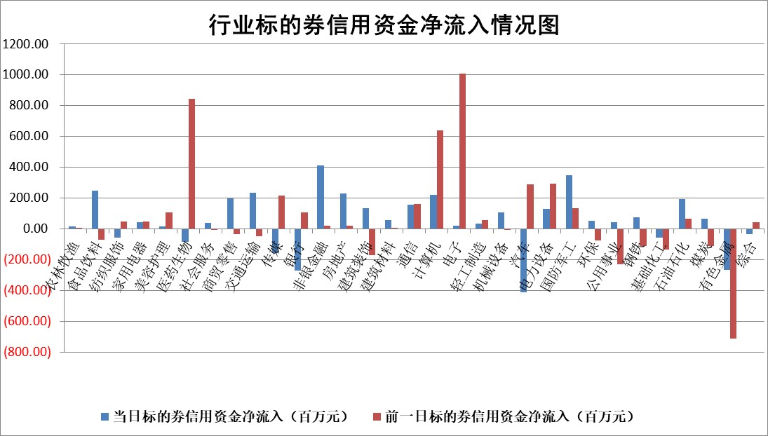

标的基金代码 | 标的基金简称 | 融资余额/市值(%) | 融资余额增幅(%) | 融资买入额/成交金额(%) | （融资余额净增额-融券余额净增额）/市值(‱) | 融券余额降幅(%) | ABS[（融资余额净增额-融券余额净增额）/市值净增额-1](%)
159902 | 华夏中小板ETF | 0.00 | 0.00 | 0.00 | 0.00 | 0.00 | 100.00
159915 | 易方达创业板ETF | 2.07 | -1.06 | 1491678.60 | -2.26 | -16.70 | 114.12
159919 | 嘉实沪深300ETF | 0.62 | -0.66 | 1.88 | -0.35 | 5.72 | 102.47
159920 | 华夏恒生ETF | 30.80 | -0.38 | 82.87 | -11.66 | 1.02 | 88.68
159922 | 嘉实中证500ETF | 0.78 | 1.92 | 2.74 | 1.48 | 0.04 | 89.55
159925 | 南方沪深300ETF | 0.39 | -2.86 | 2.82 | -1.16 | -0.05 | 98.55
159928 | 消费ETF | 1.86 | -1.42 | 0.98 | -2.59 | 13.21 | 87.92
159934 | 易方达黄金ETF | 26.47 | 0.02 | 11.76 | 0.59 | 0.00 | 98.19
159939 | 全指信息技术ETF | 1.08 | 1.30 | 132.08 | 1.39 | -1.14 | 98.77
159940 | 全指金融地产ETF | 0.30 | -2.15 | 0.00 | -0.65 | 0.00 | 83.26
159995 | 半导体芯片ETF | 3.13 | -0.03 | 196.71 | -0.28 | -3.87 | 100.66
159997 | 天弘中证电子ETF | 0.40 | -43.42 | 9.74 | -31.06 | -1.58 | 114.39
159998 | 天弘中证计算机主题ETF | 1.18 | -12.10 | 0.19 | -16.18 | 0.00 | 153.73
510050 | 华夏上证50ETF | 1.88 | -1.01 | 294.04 | -2.22 | -11.43 | 70.19
510180 | 华安上证180ETF | 0.39 | 0.96 | 12.44 | 0.27 | -9.39 | 7.99
510880 | 华泰柏瑞红利ETF | 0.43 | 1.68 | 3.11 | 0.65 | -5.67 | 102.44
510900 | 易方达恒生H股ETF | 35.90 | 0.04 | 15.15 | 1.32 | 0.00 | 101.24
511010 | 5年期国债ETF | 26.70 | -0.53 | 0.06 | -14.14 | 0.00 | 109.81
511380 | 可转债及可交换债券ETF | 2.69 | -3.16 | 65.53 | -8.76 | -0.06 | 72.07
512000 | 全指证券ETF | 5.98 | 1.61 | 24.41 | 9.58 | 0.91 | 131.97
512010 | 沪深300医药卫生ETF | 4.90 | 0.85 | 55.28 | 4.24 | 2.00 | 119.81
512070 | 沪深300非银ETF | 2.37 | 1.67 | 498.41 | 3.89 | 0.00 | 102.83
512400 | 南方中证申万有色金属ETF | 1.45 | 3.29 | 1.53 | 5.41 | 10.67 | 114.18
512580 | 广发中证环保产业ETF | 0.76 | -0.56 | 0.02 | -0.43 | 0.00 | 101.09
512660 | 国泰中证军工ETF | 2.80 | -2.59 | 4.61 | -7.71 | -2.77 | 122.64
512800 | 华宝中证银行ETF | 4.16 | 1.31 | 2.02 | 4.69 | -2.05 | 97.23
512980 | 广发中证传媒ETF | 1.39 | -2.24 | 353.26 | -2.76 | 2.26 | 96.99
515030 | 华夏中证新能源汽车ETF | 1.69 | -0.12 | 1.28 | 0.02 | 2.47 | 99.72
515050 | 华夏中证5G通信主题ETF | 0.97 | -3.34 | 6.71 | -5.22 | -12.38 | 102.49
515070 | 华夏中证人工智能ETF | 2.32 | -3.17 | 7.45 | -7.59 | 0.00 | 114.68
标的股票比较指标 |  | 融资余额/流通A股市值(%) | 融资余额增幅(%) | 融资买入额/成交金额(%) | （融资余额净增额-融券余额净增额）/流通A股市值(‱) | 融券余额降幅(%) | ABS[（融资余额净增额-融券余额净增额）/流通A股市值净增额-1](%)
前十名标的个股 |  | 嘉寓股份 | 北方长龙 | 长高电新 | 北方长龙 | 恒信东方 | 贝隆精密
 |  | 大理药业 | 晨曦航空 | 三友联众 | 熵基科技 | 江龙船艇 | 宏创控股
 |  | 卓朗科技 | 联特科技 | 金石资源 | 联特科技 | 海泰新光 | 维科精密
 |  | 鹏都农牧 | 熵基科技 | 京新药业 | 天和防务 | 金龙汽车 | 斯瑞新材
 |  | 东旭光电 | 新光光电 | 斯瑞新材 | 岱勒新材 | 奥来德 | 厚普股份
 |  | 威创股份 | 华光环能 | 康欣新材 | 盛帮股份 | 银邦股份 | 翔丰华
 |  | 海印股份 | 生益电子 | 陕建股份 | 科瑞思 | 港通医疗 | 帝科股份
 |  | 广汇汽车 | 天和防务 | 浙江龙盛 | 三友联众 | 合康新能 | 石英股份
 |  | 首航高科 | 南亚新材 | 中国中冶 | 青木股份 | 创意信息 | 亿田智能
 |  | 超华科技 | 金牛化工 | 井松智能 | 创识科技 | 通达股份 | 弘讯科技
后十名标的个股 |  | 中航产融 | 宏柏新材 | 天亿马 | 善水科技 | 科力尔 | 长高电新
 |  | 玉龙股份 | 善水科技 | 天茂集团 | 宏柏新材 | 天海防务 | 川金诺
 |  | 江苏吴中 | 清越科技 | 中航产融 | 浙江荣泰 | 浙江荣泰 | 信质集团
 |  | 海南椰岛 | 浙江荣泰 | 玉龙股份 | 天秦装备 | 三维通信 | 昆船智能
 |  | 星光农机 | 天秦装备 | 江苏吴中 | 电广传媒 | 航天工程 | 科力尔
 |  | 帕瓦股份 | 芯源微 | 海南椰岛 | 联化科技 | 五洲新春 | 豪江智能
 |  | 美尔雅 | 中超控股 | 星光农机 | 海联金汇 | 格科微 | 海量数据
 |  | 华西能源 | 乐山电力 | 帕瓦股份 | 宁波韵升 | 四方精创 | 恒铭达
 |  | 长园集团 | 宁波韵升 | 美尔雅 | 新天地 | 花园生物 | 埃斯顿
 |  | 金刚光伏 | 逸豪新材 | 华西能源 | 清越科技 | 软控股份 | 长阳科技
说明：1.以上普通交易数据和信用交易数据皆以交易日收盘后数据为基准；2.上述标的证券总数据只计算标的证券市场总数据，不包括从标的证券中调出去标的证券数据，所以与交易所公布的总值略有不同； 3.上述行业采用申万一级行业分类；4.以上标的基金和标的个股中比较的6个指标值中：前5个（从左至右）为正向指标，值越大排名越靠前；第6个为逆向指标，值越小，排名越靠前；5.第6个指标中ABS[]表示求绝对值，其主要用于考量信用资金相对净流入对股价相对净变化的贡献程度；6.数据来源：wind，交易所。

 |  |  |  | 证券代码 | 新增融资余额 | 融资买入额 | 融资买入增幅前10
 |  | 1 | 西部建设 | 002302 | 80643953 | 177472374 | 41%
 |  | 2 | 天键股份 | 301383 | 27855096 | 56831811 | 39%
 |  | 3 | 井松智能 | 688251 | 7040854 | 13763946 | 27%
 |  | 4 | 国电电力 | 600795 | 116116226 | 151740647 | 23%
 |  | 5 | 华立科技 | 301011 | 9342856 | 31199107 | 23%
 |  | 6 | 捷邦科技 | 301326 | 9066090 | 22350547 | 22%
 |  | 7 | 海利尔 | 603639 | 19864834 | 35520613 | 20%
 |  | 8 | 华研精机 | 301138 | 7597460 | 13339451 | 16%
 |  | 9 | 鹏辉能源 | 300438 | 83773067 | 304558811 | 16%
 |  | 10 | 建科股份 | 301115 | 7106455 | 29879412 | 15%

